被災状況一覧画面_1
System name |  |  | Map thông tin theo từng tòa nhà dùng để đối phó với thảm họa
Chapter number |  |  | 第2章 Thiết kế màn hình
Tên chức năng
2.3.4 Đăng ký tình trạng thiệt hại

Tên màn hình |  |  | 2.3.4.1 Danh sách tình trạng thiệt hại

 | 【1】Định nghĩa màn hình

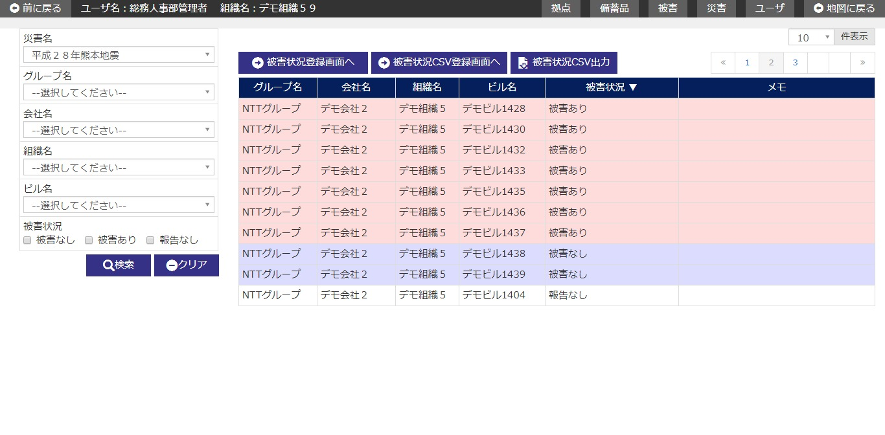

 | (1/2)
 | № | Giải thích
 | 1 | 【Search area】
 |  | ・Hiển thị khởi tạo tên thảm họa đang hiển thị tại màn hình map khi pulldown tên thảm họa.
 |  | ・ Chỉ extract thông tin tình trạng thiệt hại tương ứng với điều kiện tìm kiếm, filter danh sách rồi hiển thị.
 |  | ・ Hiển thị/Ẩn khu vực tìm kiếm bằng button [閉じる/close].
 |  | [Button 検索/tìm kiếm]
 |  | Press button để tìm kiếm thông tin tình trạng thiệt hại tương ứng với điều kiện input rồi hiển thị kết quả vào area danh sách.
 |  | [Button クリア/clear]
 |  | Back item trong area tìm kiếm về trạng thái khi hiển thị khởi tạo bằng cách press button.
 |  | [Button 閉じる/close]
 |  | Thực hiện hiển thị/ không hiển thị khu vực tìm kiếm bằng cách ấn button.

 | 2 | 【Area danh sách tình trạng thiệt hại】
 |  | ・ Danh sách tình trạng thiệt hại thì hiển thị khởi tạo sau khi sắp xếp theo sort item như dưới đây.
 |  |  |  | Sort item | Thứ tự sort
 |  |  |  | Tình trạng thiệt hại | Có thiệt hại > Có giả định thiệt hại > Không có thiệt hại > Không có báo cáo
 |  |  |  | Group name | Thứ tự tăng dần
 |  |  |  | Company ID | Thứ tự tăng dần
 |  |  |  | Code tổ chức | Thứ tự tăng dần
 |  |  |  | Code tòa nhà | Thứ tự tăng dần
 |  | ・Các record của thông tin tình trạng thiệt hại sẽ thực hiện phân chia màu của dòng theo trạng thái thiệt hại.
 |  |  | Có thiệt hại・Có thiệt hại giả định :#ffdcdc
 |  |  | Không có báo cáo: #ffffe0
 |  |  | Không có thiệt hại: Không có chỉ định (色白/màu trắng)

 |  | [Button [被災状況登録画面へ/Đến màn hình đăđng kí tình trạng thiệt hại]]
 |  | Press button để di chuyển đến màn hình đăng ký tình trạng thiệt hại.
 |  | [Button [被災状況CSV登録画面へ/đến màn hình đăng kí (file) CSV tình trạng thiệt hại]]
 |  | Press button để di chuyển đến màn hình đăng ký CSV tình trạng thiệt hại.
 |  | [Button [被災状況CSV出力/output CSV tình trạng thiệt hại]]
 |  | Press button để output thông tin tình trạng thiệt hại đang hiển thị trong danh sách ra file CSV.
 |  | [Lựa chọn line danh sách]
 |  | Khi áp con trỏ vào một dòng trong list và click vào dòng đó thì
 |  | Di chuyển đến màn hình chi tiết tình trạng thiệt hại tương ứng với bản ghi đã được chỉ định.

 | (2/2)
 | № | Giải thích
 | 3 | 【Phạm vi sử dụng của data theo quyền user】
 |  | ・ Giới hạn phạm vi sử dụng data theo quyền hạn của login user (user level).
 |  |  | Tham khảo「２．３．４．８ 別紙＿権限/Phụ lục_Quyền hạn」

被災状況登録画面_1
System name |  |  | Map thông tin theo từng tòa nhà dùng để đối phó với thảm họa
Chapter number |  |  | 第2章 Thiết kế màn hình
Tên chức năng
2.3.4 Đăng ký tình trạng thiệt hại

Tên màn hình |  |  | 2.3.4.2 Đăng ký tình trạng thiệt hại

 | 【1】Định nghĩa màn hình
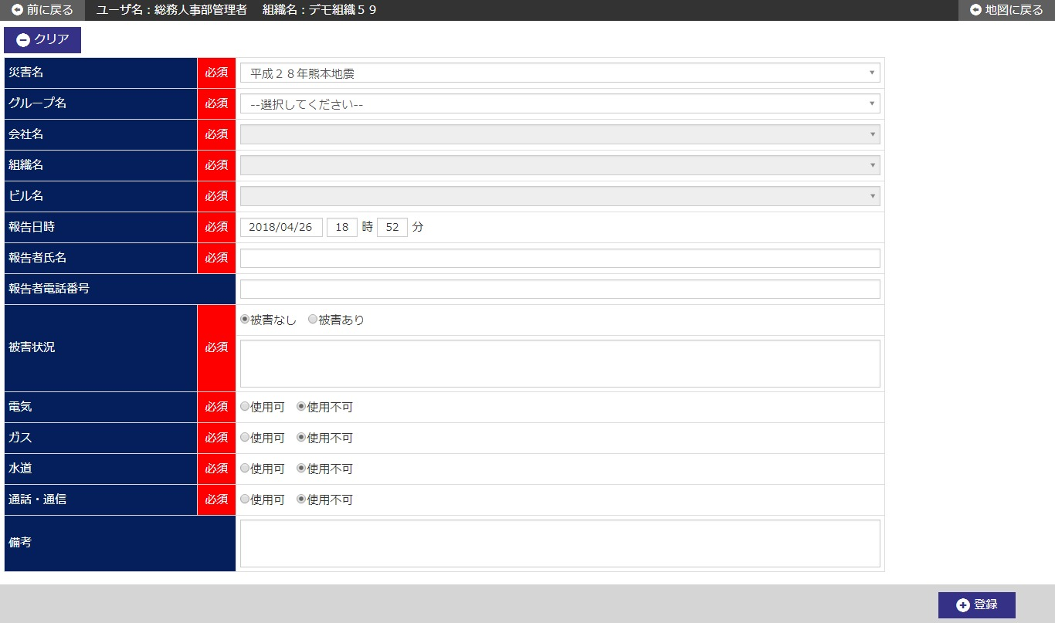

 | (1/2)
 | № | Giải thích
 | 1 | 【Area đăng ký tình trạng thiệt hại】
 |  | ・Đăng ký mới thông tin tình trạng thiệt hại.
 |  | ・Hiển thị khởi tạo giá trị của pulldown tên thảm họa đang hiển thị tại khu vực tìm kiếm của màn hình list tình trạng thiệt hại ở pulldown tên thảm họa.

 |  | [Họ tên người báo cáo]
 |  | Hiển thị khởi tạo tên user của user đang login ở [報告氏名/họ tên báo cáo].
 |  | [ngày giờ report]
 |  | Hiển thị khởi tạo ngày giờ của hệ thống + 00 giờ 00 phút ở ngày giờ báo cáo.
 |  | [Button 登録/đăng ký]
 |  | ・Ấn button để đăng ký mới thông tin tình trạng thiệt hại.
 |  | ・ Hiển thị dialog confirm đăng ký.
 |  | ・ Di chuyển tới màn hình chi tiết trình trạng thiệt hại sau khi đăng ký mới.
 |  | [Button クリア/clear]
 |  | Press buttton để back input item trong màn hình về trạng thái khi hiển thị khởi tạo.

 | (2/2)
 | № | Giải thích
 | 2 | 【Phạm vi sử dụng của data theo quyền user】
 |  | ・ Giới hạn phạm vi sử dụng data theo quyền hạn của login user (user level).
 |  |  | Tham khảo「２．３．４．８ 別紙＿権限/Phụ lục_Quyền hạn」

被災状況詳細画面_1
System name |  |  | Map thông tin theo từng tòa nhà dùng để đối phó với thảm họa
Chapter number |  |  | 第2章 Thiết kế màn hình
Tên chức năng
2.3.4 Đăng ký tình trạng thiệt hại

Tên màn hình |  |  | 2.3.4.3 Chi tiết tình trạng thiệt hại

 | 【1】Định nghĩa màn hình

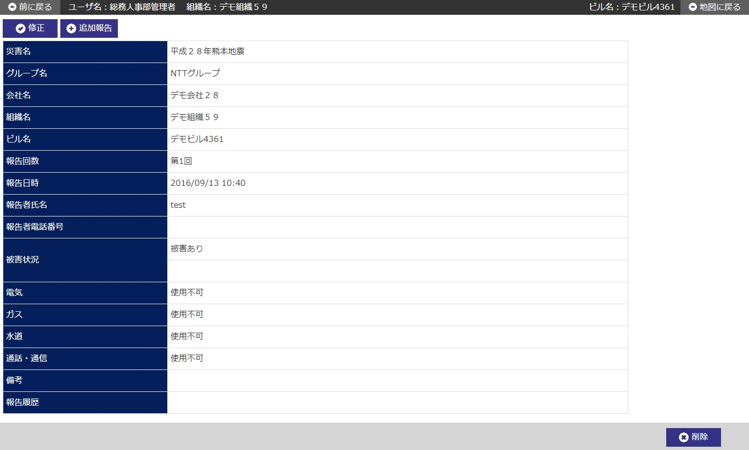

 | № | Giải thích
 | 1 | 【Area chi tiết tình trạng thiệt hại】
 |  | ・ Hiển thị thông tin tình trạng thiệt hại từ record đã được chỉ định ở màn hình trước.

 |  | [Button [修正/chỉnh sửa]]
 |  | Ấn button để di chuyển đến màn hình chỉnh sửa tình trạng thiệt hại của record đã chỉ định.
 |  | [Button báo cáo add]
 |  | Ấn button để di chuyển tới màn hình báo cáo add tình trạng thiệt hại của record đã được chỉ định.
 |  | [Button 削除/Delete]
 |  | Press button để xóa thông tin tình trạng thiệt hại đã được chỉ định.
 |  | ・ Hiển thị dialog confirm xóa.
 |  | ・Sau khi xóa xong, di chuyển đến màn hình danh sách tình trạng thiệt hại.

 | 2 | 【Phạm vi sử dụng của data theo quyền user】
 |  | ・ Giới hạn phạm vi sử dụng data theo quyền hạn của login user (user level).
 |  |  | Tham khảo「２．３．４．８ 別紙＿権限/Phụ lục_Quyền hạn」

被災状況修正画面_1
System name |  |  | Map thông tin theo từng tòa nhà dùng để đối phó với thảm họa
Chapter number |  |  | 第2章 Thiết kế màn hình
Tên chức năng
2.3.4 Đăng ký tình trạng thiệt hại

Tên màn hình |  |  | 2.3.4.4 Chỉnh sửa tình trạng thiệt hại

 | 【1】Định nghĩa màn hình

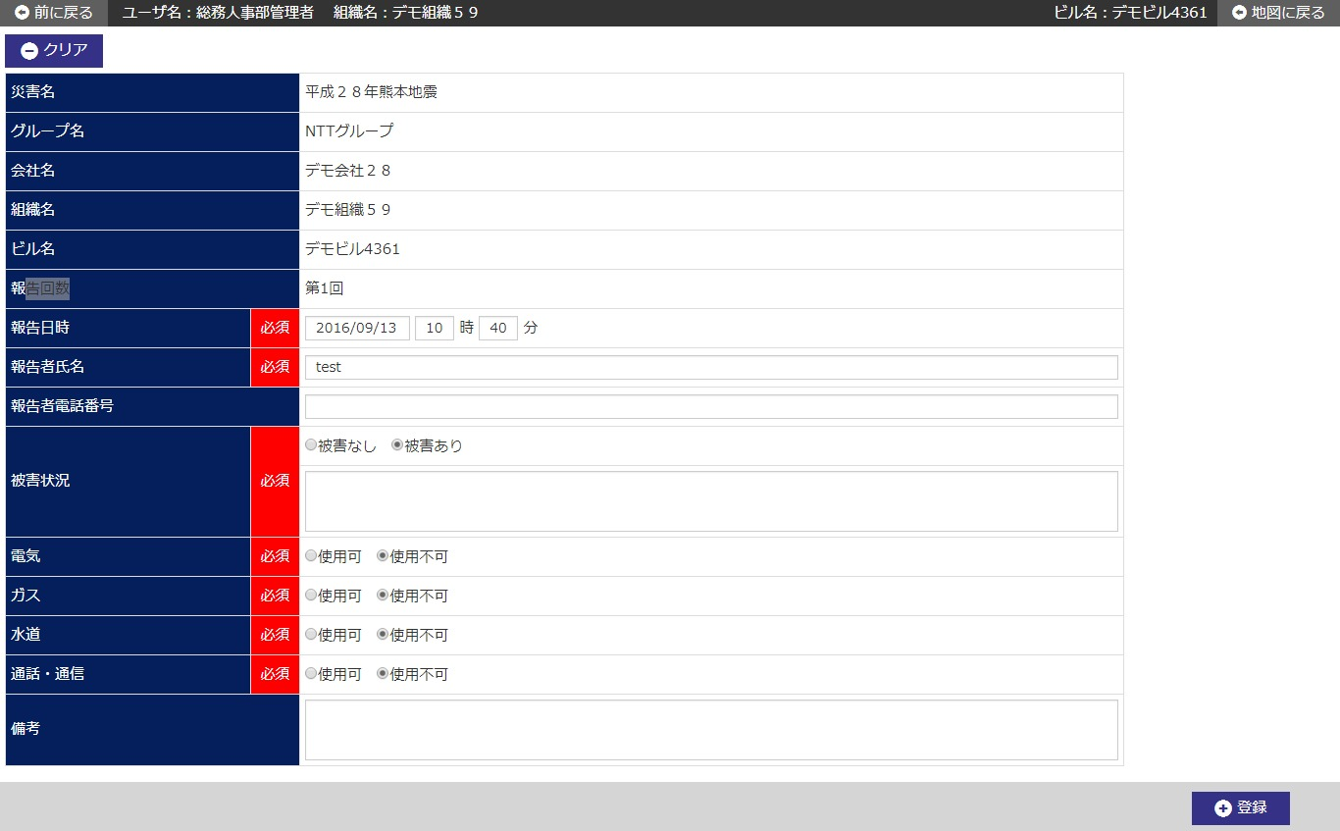

 | № | Giải thích
 | 1 | 【Area chỉnh sửa tình trạng thiệt hại】
 |  | ・ Hiển thị khởi tạo thông tin tình trạng thiệt hại từ record đã chỉ định ở màn hình trước.

 |  | [Button 登録/đăng ký]
 |  | Press buttton để đăng ký chỉnh sửa thông tin tình trạng thiệt hại.
 |  | ・Hiển thị dialog confirm chỉnh sửa.
 |  | ・ Di chuyển tới màn hình chi tiết trình trạng thiệt hại sau khi đăng ký chỉnh sửa.
 |  | [Button クリア/clear]
 |  | Press buttton để back input item trong màn hình về trạng thái khi hiển thị khởi tạo.

 | 2 | 【Phạm vi sử dụng của data theo quyền user】
 |  | ・ Giới hạn phạm vi sử dụng data theo quyền hạn của login user (user level).
 |  |  | Tham khảo「２．３．４．８ 別紙＿権限/Phụ lục_Quyền hạn」

被災状況履歴画面_1
System name |  |  | Map thông tin theo từng tòa nhà dùng để đối phó với thảm họa
Chapter number |  |  | 第2章 Thiết kế màn hình
Tên chức năng
2.3.4 Đăng ký tình trạng thiệt hại

Tên màn hình |  |  | 2.3.4.5 Lịch sử tình trạng thiệt hại

 | 【1】Định nghĩa màn hình

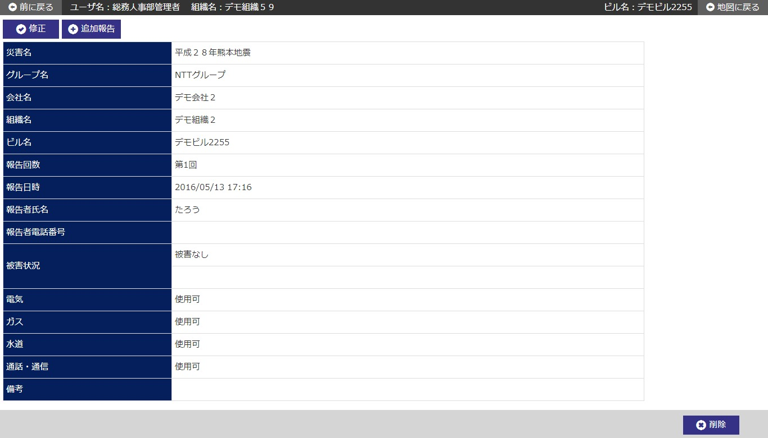

 | № | Giải thích
 | 1 | Màn hình lịch sử tình trạng thiệt hại hiển thị trên tab riêng của brower.

 | 2 | 【Area lịch sử tình trạng thiệt hại】
 |  | ・ Hiển thị thông tin tình trạng thiệt hại từ record đã được chỉ định ở link lịch sử báo cáo màn hình trước.

 | 3 | 【Phạm vi sử dụng của data theo quyền user】
 |  | ・ Giới hạn phạm vi sử dụng data theo quyền hạn của login user (user level).
 |  |  | Tham khảo「２．３．４．８ 別紙＿権限/Phụ lục_Quyền hạn」

